Estadísticas
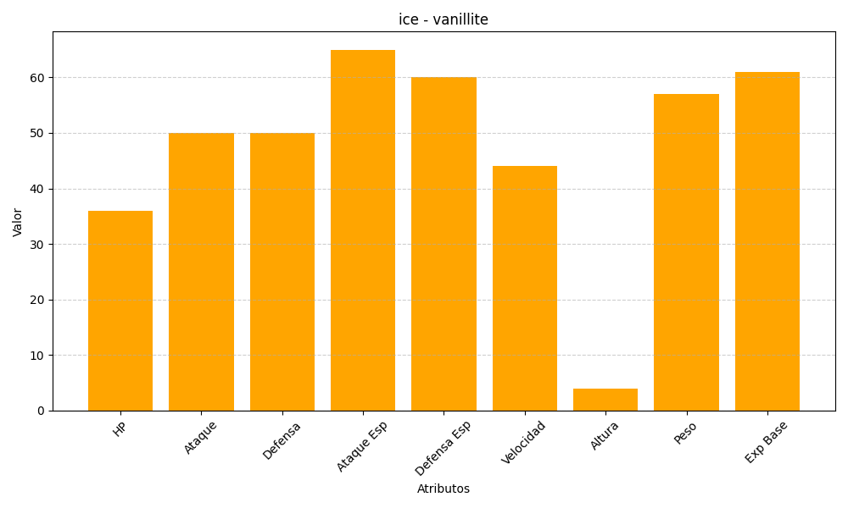
ID | Nombre | Tipo | HP | Ataque | Defensa | Ataque Especial | Defensa Especial | Velocidad | Altura | Peso | Experiencia Base
582 | vanillite | ice | 36 | 50 | 50 | 65 | 60 | 44 | 4 | 57 | 61

